M2（PERC双面）五主栅电池规格书
M2（PERC双面）五主栅电池规格书 锦州阳光能源有限公司
一、产品规格
硅片类型 | 规格尺寸 （mm） |  | 倒角直径 （mm） | 硅片厚度 （μm） | 电阻率 (Ω﹒cm) | 电池面积 （mm)
（常规）单晶 | 156.75*156.75±1 |  | 210±1 | 180+20/-10 | 0.5~3 | 244.32
二、产品外观与技术设计
正电极外观
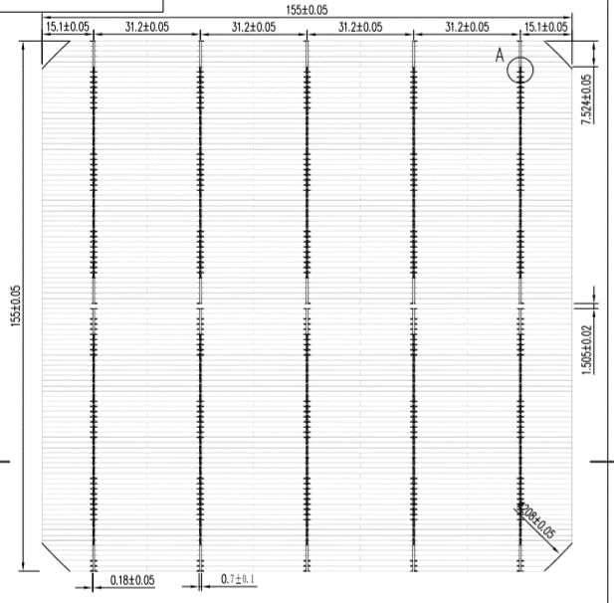 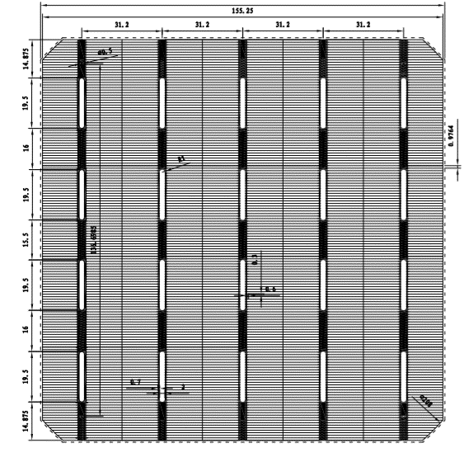

三、产品电性能参数
Code | Efficiency(%) | Pmpp(W) | Voc(V) | Isc(A) | Umpp(V) | Impp(A)
HCM156.75-5BB-210-218 | 21.80% | 5.326 | 0.6780 | 9.8180 | 0.5760 | 9.3140
HCM156.75-5BB-210-217 | 21.70% | 5.302 | 0.6780 | 9.8030 | 0.5750 | 9.3100
HCM156.75-5BB-210-216 | 21.60% | 5.277 | 0.6770 | 9.7880 | 0.5740 | 9.2810
HCM156.75-5BB-210-215 | 21.50% | 5.253 | 0.6770 | 9.7740 | 0.5730 | 9.2710
HCM156.75-5BB-210-214 | 21.40% | 5.228 | 0.6760 | 9.7590 | 0.5710 | 9.2570
HCM156.75-5BB-210-213 | 21.30% | 5.204 | 0.6750 | 9.7440 | 0.5690 | 9.2800
HCM156.75-5BB-210-212 | 21.20% | 5.180 | 0.6750 | 9.7300 | 0.5670 | 9.2090
HCM156.75-5BB-210-211 | 21.10% | 5.155 | 0.6740 | 9.7240 | 0.5660 | 9.1790
HCM156.75-5BB-210-210 | 21.00% | 5.131 | 0.6730 | 9.7090 | 0.5640 | 9.1680
HCM156.75-5BB-210-208 | 20.80% | 5.082 | 0.6700 | 9.6810 | 0.5620 | 9.1420
四、产品测试条件
设备测试 |  | 正面 IV曲线
0 | 39.99825384 | 0
10 | 39.997260846 | 0.00039997260846
20 | 39.996267221 | 0.00079992534442
30 | 39.995272828 | 0.0011998581849
40 | 39.994277503 | 0.0015997711001
50 | 39.993281044 | 0.0019996640522
60 | 39.992283209 | 0.0023995369925
70 | 39.9912837 | 0.002799389859
80 | 39.990282159 | 0.0031992225727
90 | 39.989278147 | 0.0035990350333
100 | 39.988271135 | 0.0039988271135
110 | 39.987260475 | 0.0043985986522
120 | 39.986245383 | 0.004798349446
130 | 39.985224907 | 0.0051980792379
140 | 39.984197887 | 0.0055977877042
150 | 39.983162915 | 0.0059974744372
160 | 39.982118279 | 0.0063971389247
170 | 39.981061899 | 0.0067967805229
180 | 39.979991247 | 0.0071963984245
190 | 39.978903247 | 0.007595991617
200 | 39.977794162 | 0.0079955588324
210 | 39.976659445 | 0.0083950984835
220 | 39.975493569 | 0.0087946085851
230 | 39.974289807 | 0.0091940866556
240 | 39.973039975 | 0.009593529594
250 | 39.971734112 | 0.0099929335279
260 | 39.970360087 | 0.010392293623
270 | 39.968903122 | 0.010791603843
280 | 39.967345205 | 0.011190856658
290 | 39.965664366 | 0.011590042666
300 | 39.963833783 | 0.011989150135
310 | 39.961820684 | 0.012388164412
320 | 39.959584976 | 0.012787067192
330 | 39.957077543 | 0.013185835589
340 | 39.954238112 | 0.013584440958
350 | 39.950992572 | 0.0139828474
360 | 39.94724958 | 0.014381009849
370 | 39.942896241 | 0.014778871609
380 | 39.937792563 | 0.015176361174
390 | 39.931764287 | 0.015573388072
400 | 39.923449302 | 0.015969379721
401 | 39.922634645 | 0.016008976492
402 | 39.921804998 | 0.016048565609
403 | 39.92096003 | 0.016088146892
404 | 39.920099404 | 0.016127720159
405 | 39.919222771 | 0.016167285222
406 | 39.918329775 | 0.016206841889
407 | 39.917420054 | 0.016246389962
408 | 39.916493233 | 0.016285929239
409 | 39.915548931 | 0.016325459513
...
检验条件(STC) | 测试标准
光强 | 1000W/m
光谱 | AM1.5
温度 | 25±2℃
温度系数
参数 | 测试标准
Voc | -0.3 %/℃
Isc | 0.07%℃
Pm | -0.39 %/℃

